交通費精算
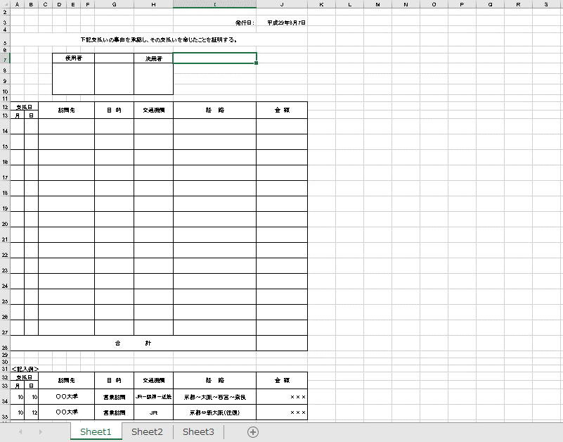
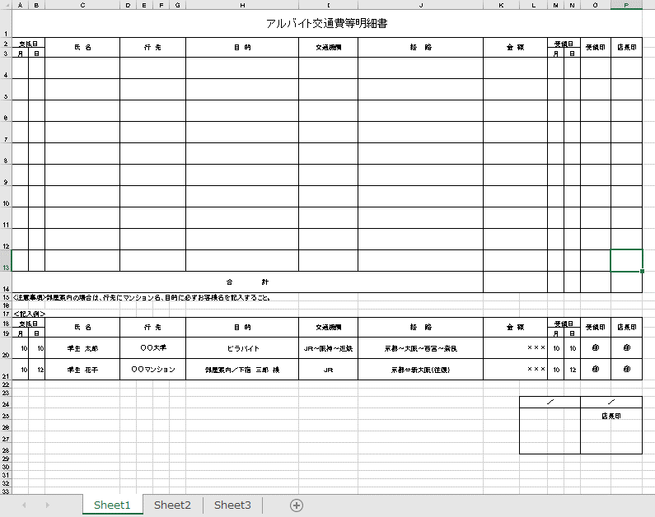
…必須入力 | …変更箇所 | …項目追加 | …削除 |  | q

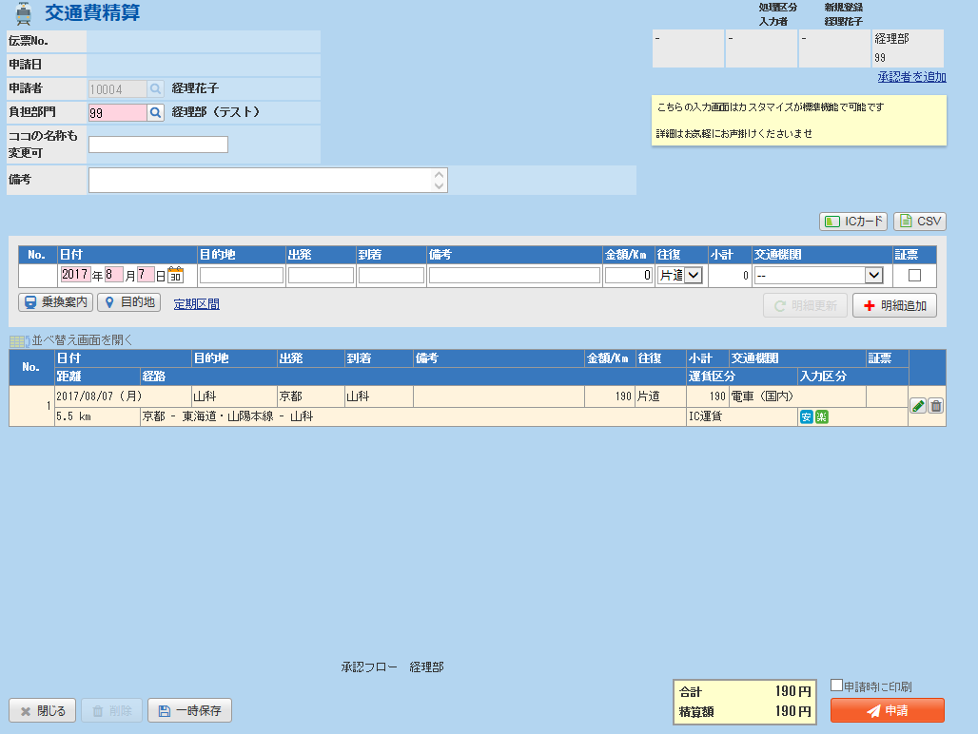
アルバイトの立替を行う場合、その対象者を入力
利用する上でも説明を記述
・2週間を超える精算に関して
「目的」入力欄

「添付」遅延報告書を添付用

 |  |  |  | チェック内容（エラー）
 |  |  |  | ・必須入力に入力がない

 |  |  |  | チェック内容（警告）
 |  |  |  | ・精算日付が現在日より2週間前の場合

旅費申請
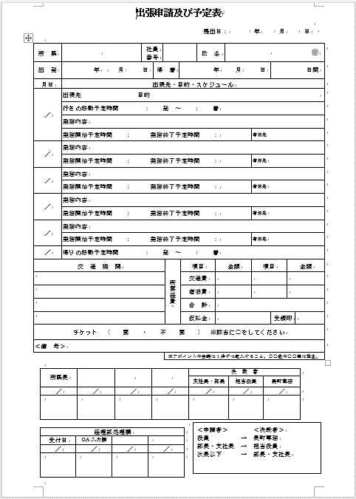
…必須入力 | …変更箇所 | …項目追加 | …削除

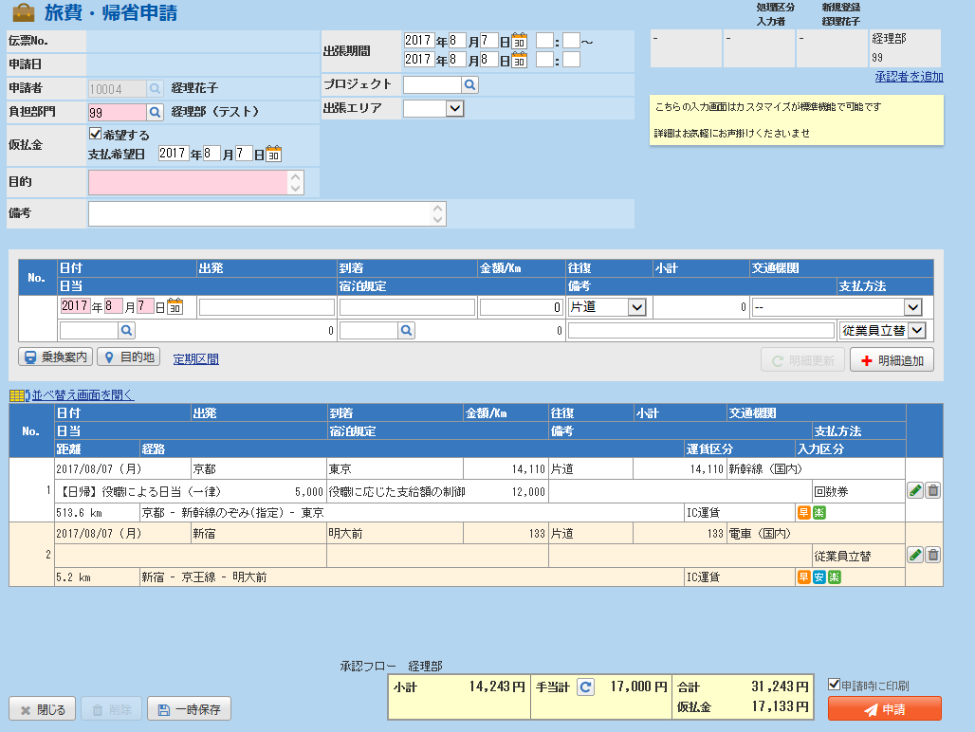
「期間」

削除
利用する上でも説明を記述
・
希望日は選択式にする/非表示

「行先」入力欄追加
 |  |  |  | チェック（エラー）
 |  |  |  | ・必須入力に入力がない

「業務内容」入力欄追加
「宿泊先」入力欄追加
 |  |  |  | チェック内容（警告）
 |  |  |  | 現在日付＋14日＞申請日 | 〇 | エラー | ファイル添付（清算遅延報告書）

旅費_
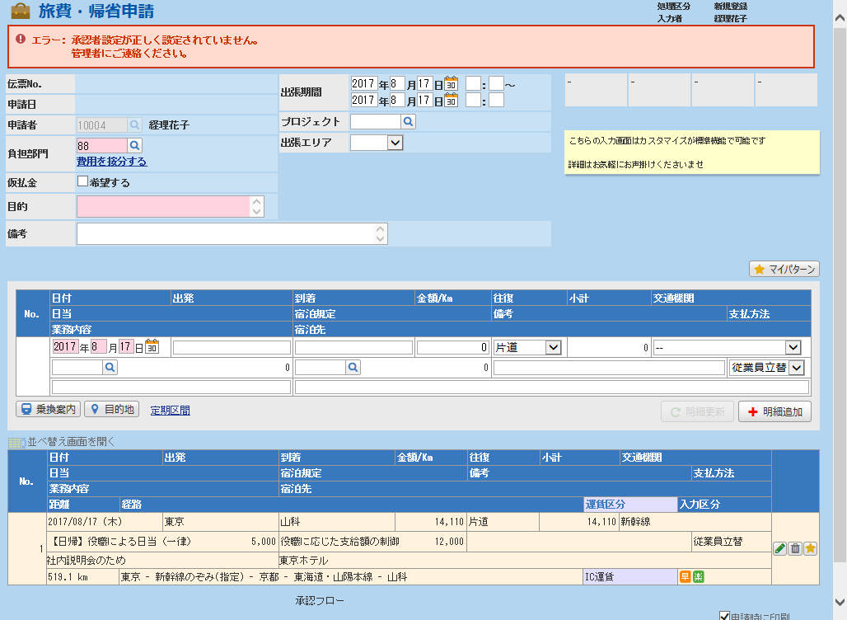

旅費_ (2)
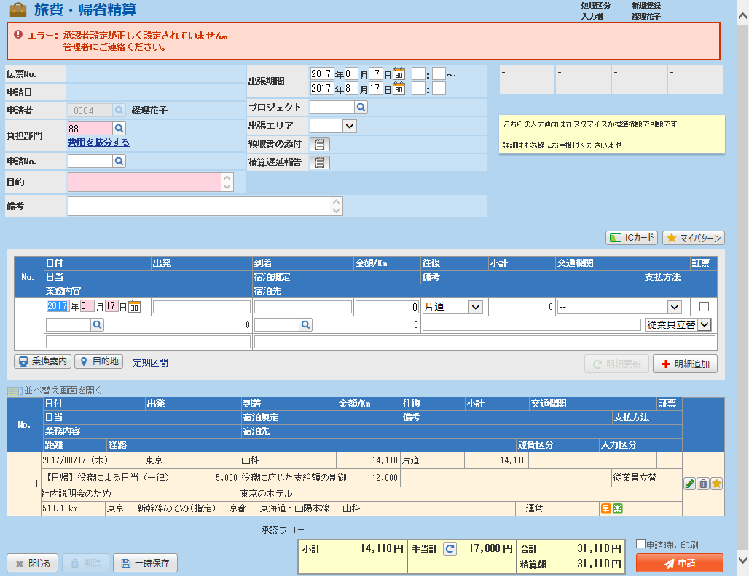

経費
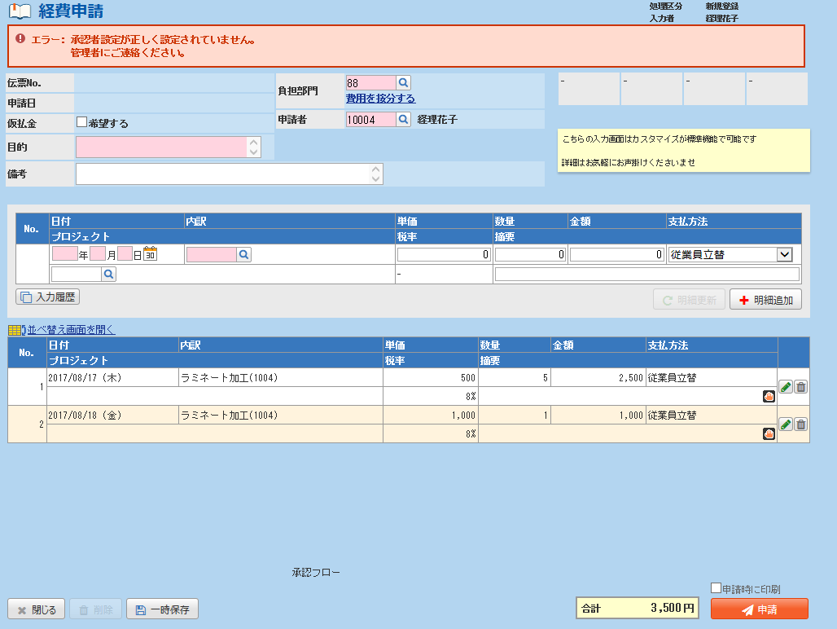

追加する項目 |  | 申請 | 精算
ファイル添付 | 精算遅延報告書 |  | 〇
ファイル添付 | 慶弔連絡 |  | 〇
ファイル添付 | 一般申請 |  | 〇
目的 |  | 〇 | 〇
支払い相手（店など） |  | 〇 | 〇
慶弔の有無（チェックボックス） |  | 〇 | 〇 | ＊科目に「慶弔」があれば不要

チェック項目 |  |  |  | タイプ | 必須入力 | メッセージ
仮払にチェックなし |  | 〇 |  | エラー |  | 仮払なしの場合、申請不要
金額＞＝10000円（抜） |  | 〇 | 〇 | エラー | ファイル添付（一般申請）
慶弔にチェック／科目が「慶弔」 |  | 〇 | 〇 | エラー | ファイル添付（慶弔連絡）
現在日付＋14日＞申請日 |  |  | 〇 | エラー | ファイル添付（清算遅延報告書）

経費 (2)
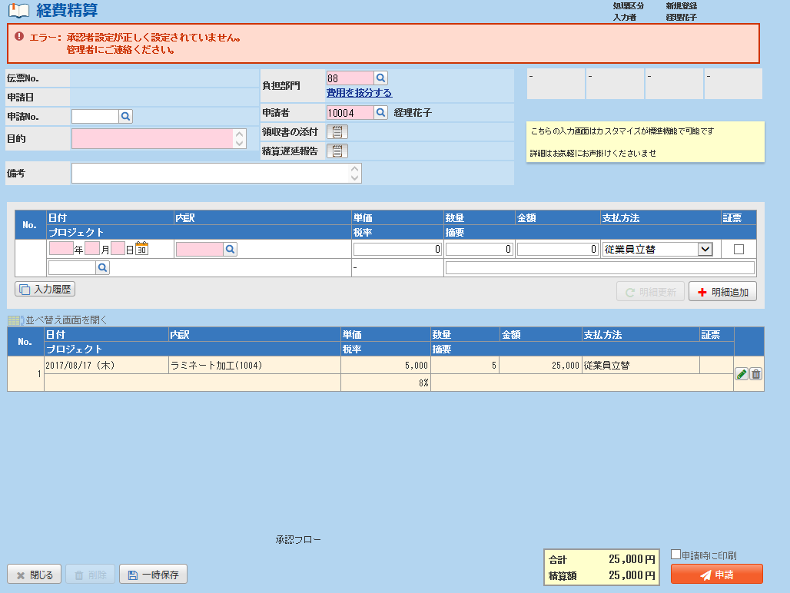

追加する項目 |  | 申請 | 精算
ファイル添付 | 精算遅延報告書 |  | 〇
ファイル添付 | 慶弔連絡 |  | 〇
ファイル添付 | 一般申請 |  | 〇
目的 |  | 〇 | 〇
支払い相手（店など） |  | 〇 | 〇
慶弔の有無（チェックボックス） |  | 〇 | 〇 | ＊科目に「慶弔」があれば不要

チェック項目 |  |  |  | タイプ | 必須入力 | メッセージ
仮払にチェックなし |  | 〇 |  | エラー |  | 仮払なしの場合、申請不要
金額＞＝10000円（抜） |  | 〇 | 〇 | エラー | ファイル添付（一般申請）
慶弔にチェック／科目が「慶弔」 |  | 〇 | 〇 | エラー | ファイル添付（慶弔連絡）
現在日付＋14日＞申請日 |  |  | 〇 | エラー | ファイル添付（清算遅延報告書）

交際費
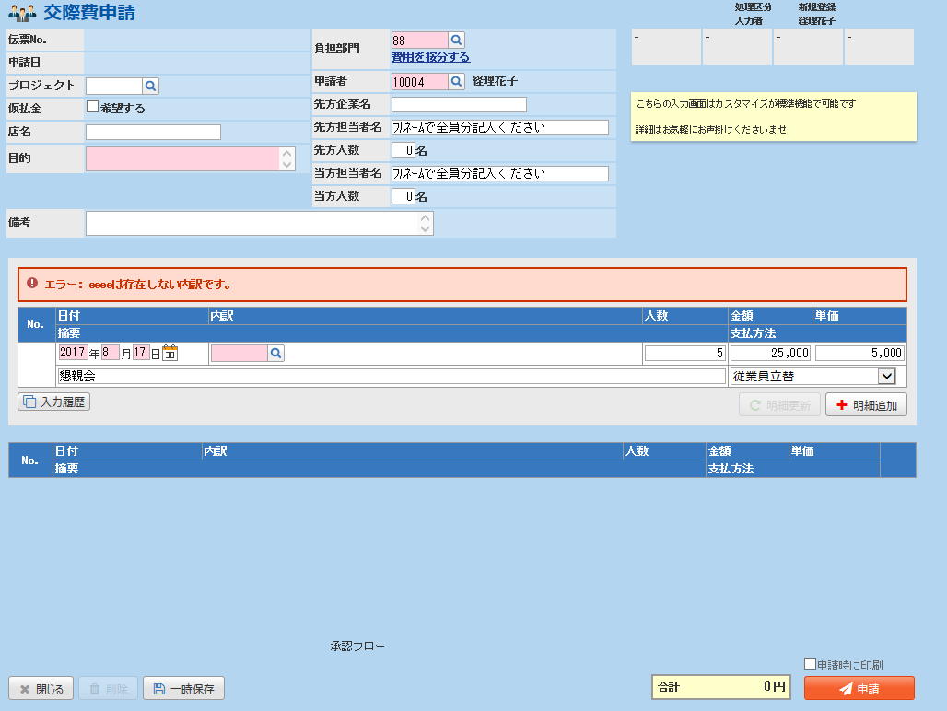

追加する項目 |  | 申請 | 精算
ファイル添付 | 精算遅延報告書 |  | 〇
ファイル添付 | 予算超過報告書 |  | 〇
目的 |  | 〇 | 〇
予算超過の理由 |  |  | 〇
事後申請の場合の理由 |  |  | 〇
（会議の場合）具体的内容・（接待の場合）接待の効果 |  |  | 〇
種別 |  | 〇 | 〇 | 会合接待、催事出席、地鎮祭・竣工式、その他 |  | →内訳として登録
費用負担 |  | 〇 | 〇 | マスタに「先方」「負担なし」を追加

チェック項目 |  |  |  | タイプ | 必須入力項目
現在日付＞申請日 |  | 〇 |  | 警告 | 事後申請の場合の理由
現在日付＋14日＞申請日 |  |  | 〇 | エラー | ファイル添付（清算遅延報告書）

交際費 (2)
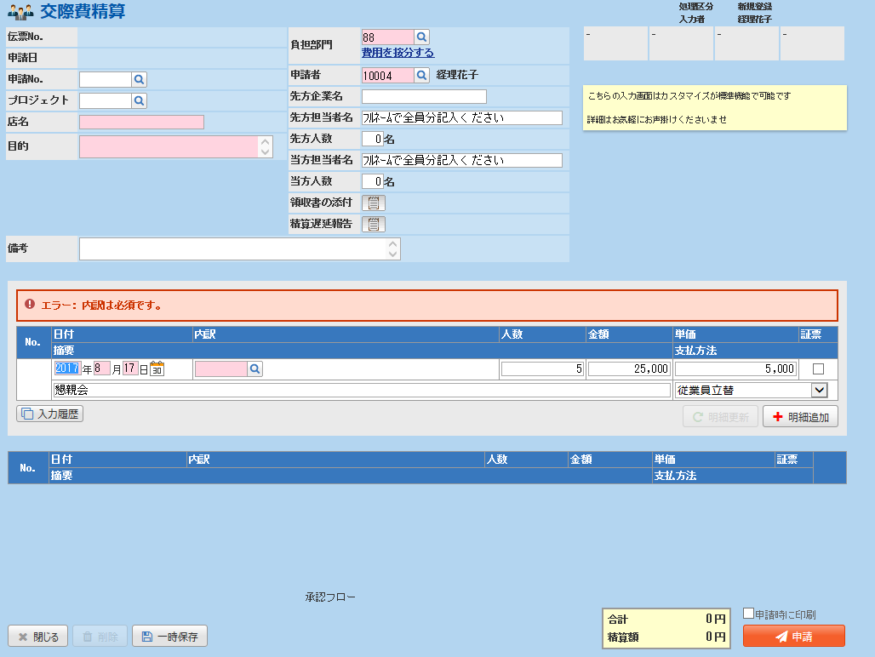

追加する項目 |  | 申請 | 精算
ファイル添付 | 精算遅延報告書 |  | 〇 | 種別
ファイル添付 | 予算超過報告書 |  | 〇 | □ | 会合接待（＠1500円未満且つ合計6000円未満） |  |  | □ | 会合接待（＠1500円以上もしくは合計6000円以上）
目的 |  | 〇 | 〇 | □ | 催事出席 | □ | 地鎮祭・竣工式 | □ | その他
予算超過の理由 |  |  | 〇 | 費用負担
事後申請の場合の理由 |  |  | 〇 | マスタに「先方」「負担なし」を追加
場所 |  | 〇 | 〇
（会議の場合）具体的内容・（接待の場合）接待の効果 |  |  | 〇
種別 |  | 〇 | 〇 | 会合接待、催事出席、地鎮祭・竣工式、その他

チェック項目 |  |  |  | タイプ | 必須入力項目
現在日付＞申請日 |  | 〇 |  | 警告 | 事後申請の場合の理由
現在日付＋14日＞申請日 |  |  | 〇 | エラー | ファイル添付（清算遅延報告書）

